상품제안서
디지토 닥터케어플러스 포켓 손소독 스프레이 18ml | 상품코드: S46294

 |  |  |  |  |  |  | 02-713-8555 | www.synergygift.co.kr
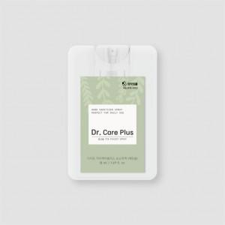 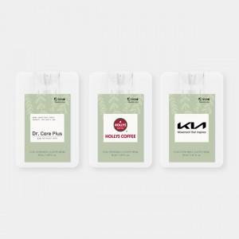

【상세/제작정보】

【인쇄/포장옵션】 | 스티커 / 포장지포장

【공급단가】 | 수량 | 300~ | 500~ | 1,000~ | 3,000~ | 5,000~
*VAT별도 | 단가 | 1,400원 | 1,320원 | 1,260원 | 1,230원 | 1,200원

【상품 URL】 | https://www.synergygift.co.kr:443/src/goods_detail.php?gdno=46294

